bank details
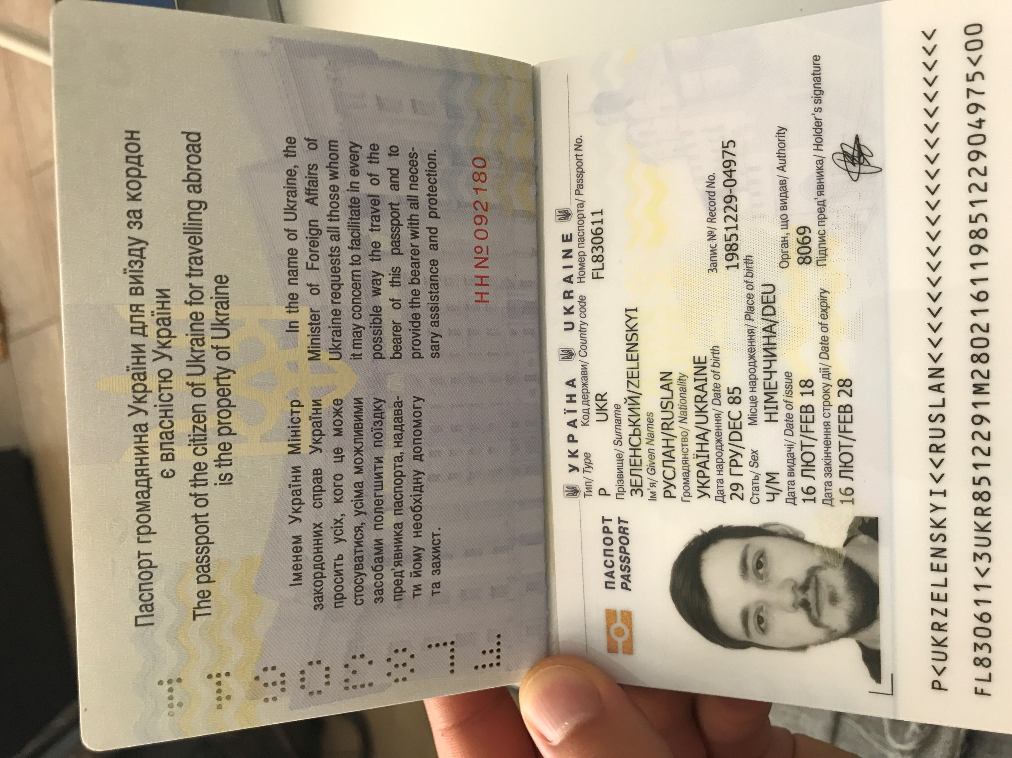
Required Information | 中文Chinese | 英文English
账户开户名： Bank Account Name: |  | Zelenskiy Ruslan Aleksandrovich
开户行： Bank Name: |  | PRIVATBANK
账户号： Bank Account Number: |  | 4149 4978 6958 9368
开户行地址： Bank Address: |  | 50 NABEREZHNAYA POBEDY ST., UKRAINE, DNEPROPETROVSK, 49094
银行swift code Bank Swift Code: |  | PBANUA2X
电子邮箱： Email: |  | zelenskyruslan@gmail.com
联系人： Contact Person: |  | Zelensky Ruslan 全名Zelenskiy Ruslan Aleksandrovich
联系电话： Contact Number: |  | +380930756871
地址： Address: |  | Ukraine, Kiev, street Mezhevaya 21, apartment 22. index 04123
邮编： Postal Code: |  | 04123
身份证号码： Identification Card Number: |  | FL830611
身份证电子档 Copy of Identification Card - Here https://drive.google.com/file/d/1oezxvg-_lQblKM14x_KHwYNrAsXd7iZf/view?usp=sharing

